Sheet1
用例编号 | 用例依赖 | 项目 | 子项目 |  | 前置条件 |  |  | 操作 | 预期 | 结果 | 备注
 |  |  | 节能开关 | 项目名称 | 通用环境 | 序号 | 子项目条件
1 | 0 | 空 调 节 能 控 制 | 开启 | 常规测试 回风温度上升到指定温度， 制冷开启 回风温度下降到指定温度， 制冷关闭 | 1 柜机空调x1 2 环境温度传感器x1 (后续称 环境温度) 3 回风温度传感器x1 (后续称 回风温度) 4 人体传感器x1 (后续称 人体) 5 控制器x1 6 空调采集器3P x1 (后续称 采集器) 7 热风源(辅助)x1 (后续称 热风) 8 控制器、采集器、环境温度、回风温度均已添加至平台 | 1 | 环境温度传感器: 连接至控制器 安装在出风方向以外的位置 | > 空调、控制器、采集器通电 > 辅助热源断电 | 1 控制器、采集器、空调能够通电并启动 2 辅助热源不运行 3 设备通电后10分钟内，所有设备上线。
 |  |  |  |  |  | 2 | 回风温度传感器: 连接至采集器 安装在空调出风直吹方向 （参考距离出风口距离1- 1.5m） | 平台设置::空调运行状态 > 登录平台，进入“设备管理” ，进入“在运行控制器维护” > 单击”查询", 在控制器目录中，单击待测控制器进入配置 > 单击标签"空调运行状态"，按照下列值进行设置 空调通电状态: 通电 压缩机运行状态: 运行 节能状态: 开启 > 单击 “保存并下发” 按钮 | 无 |  |  | 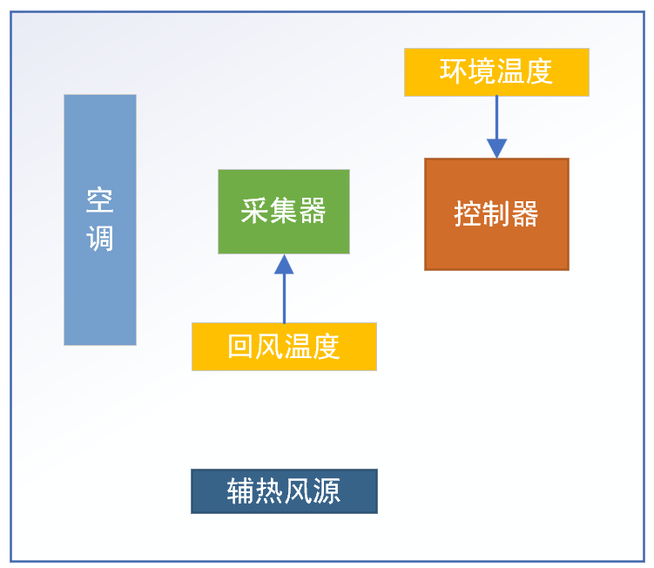
 |  |  |  |  |  | 3 | 辅助热源: 热源出风口对准回风温度传感器 距离： 手动调整，达到要求。 热风源最大功率时，能够在10-15分钟内将温度传感器升温至28℃。 | 平台设置::空调节能配置 > 登录平台，进入“设备管理” ，进入“在运行控制器维护” > 单击”查询", 在控制器目录中，单击待测控制器进入配置 > 单击"节能配置", 按照下列值进行设置 设置工作温度上限(>=此值时, 制冷启动)为 28℃ 设置工作温度下限(<=此值时, 制冷停止)为 20℃ 设置空调“温度来源”，选择回风温度传感器 (通过传感器名称或者SN号识别) > 单击“保存” 按钮 > 开启辅助热源，对回风温度传感器加热 > 当前步骤，采集制冷启动->停止组数据5组 | > 登录平台，进入“设备管理” ，进入“在运行控制器维护” > 单击“查询”， 在站点列表中， 单击待测空调所在站点名称， 单击“数据报表" 在目录树中的”传感器数据“组中找到 待测空调的名称，单击其回风温度传感器。 > 查看平台空调的回风温度， 当回风温度传感器温度达到28℃时， 空调启动并制冷。 > 冷风能够直吹回风温度传感器。 > 查看平台，当空调的回风温度 <= 20℃时， 空调停止制冷 > 热源继续对回风温度传感器加热， 当温度>=28℃时，空调启动制冷启动。 > 5组数据，能够满足上述预期
2 | 1 |  | 关闭 | 平台下发节能状态为"关闭" | 同用例1 | 1 | 环境温度传感器: 连接至控制器 安装在出风方向以外的位置 回风温度传感器: 连接至采集器 安装在空调出风直吹方向 （参考距离出风口距离1- 1.5m） 辅助热源: 热源出风口对准回风温度传感器 距离： 手动调整，达到要求。 热风源最大功率时，能够在10-15分钟内将温度传感器升温至28℃。 | 执行用例1的步骤，当用例1中的空调启停一次后,执行以下步骤。 1 登录平台，进入“设备管理” ，进入“在运行控制器维护” 2 单击”查询", 在控制器目录中，单击待测控制器进入配置 3 单击"运行状态"，设置”节能状态“ 为"关闭" 4 单击”保存并下发“ | 1 控制器、采集器、空调能够通电并启动 2 辅助热源不运行 3 设备通电后10分钟内，所有设备上线。 4 查看空调回风温度曲线: 4.1 登录平台，进入“设备管理” ， 进入“在运行控制器维护” 4.2 单击“查询”， 在站点列表中， 单击待测空调所在站点名称， 单击“数据报表" 在目录树中的”传感器数据“组中找到 待测空调的名称，单击其回风温度传感器。 5 查看平台空调的回风温度, 观察空调回风温度曲线。 6 当温度达到28℃时，空调工作状态 （考虑空调差异，控制方式差异） 当平台关闭节能状态后，空调的运行状态与用例1不一致即可
3 | 0 |  | 参数补偿 上线+10 |  | 同用例1 |  | 环境温度传感器: 连接至控制器 安装在出风方向以外的位置 回风温度传感器: 连接至采集器 安装在空调出风直吹方向 （参考距离出风口距离1- 1.5m） 回风温度传感器: 连接至采集器 安装在空调出风直吹方向 （参考距离出风口距离1- 1.5m） 辅助热源: 热源出风口对准回风温度传感器 距离： 手动调整，达到要求。 热风源最大功率时，能够在10-15分钟内将温度传感器升温至28℃。 | 1 空调、控制器、采集器通电 辅助热源断电 2 平台设置::空调运行状态 2.1 登录平台，进入“设备管理” ，进入“在运行控制器维护” 2.2 单击”查询", 在控制器目录中，单击待测控制器进入配置 2.3 单击标签"空调运行状态"，按照下列值进行设置 空调通电状态: 通电 压缩机运行状态: 运行 节能状态: 开启 3 单击 “保存并下发” 按钮 4 平台设置::空调节能配置 4.1 登录平台，进入“设备管理” ，进入“在运行控制器维护” 4.2 单击”查询", 在控制器目录中，单击待测控制器进入配置 4.3 单击"节能配置", 按照下列值进行设置 设置工作温度上限(>=此值时, 制冷启动)为 28℃ 设置工作温度下限(<=此值时, 制冷停止)为 20℃ 设置空调“温度来源”，选择回风温度传感器 (通过传感器名称或者SN号识别) 4.4 设置"工作参数上限补偿值" 为+2(默认0) 4.5 设置"工作参数下限补偿值" 为 0 (默认0) 5 单击“保存” 按钮 6 开启辅助热源，对回风温度传感器加热 7 当前步骤，采集制冷启动->停止组数据5组 | 1 控制器、采集器、空调能够通电并启动 2 辅助热源不运行 3 设备通电后10分钟内，所有设备上线。 4 查看空调回风温度曲线: 4.1 登录平台，进入“设备管理” ， 进入“在运行控制器维护” 4.2 单击“查询”， 在站点列表中， 单击待测空调所在站点名称， 单击“数据报表" 在目录树中的”传感器数据“组中找到 待测空调的名称，单击其回风温度传感器。 5 查看平台空调的回风温度, 观察空调回风温度曲线。 6 当温度达到28℃时，空调工作状态 （考虑空调差异，控制方式差异） 7 热源继续对回风温度传感器加热， 当温度>=28℃时，空调启动制冷启动。 8 5组数据，能够满足上述预期
4 | 3 |  | 参数补偿 下线-10 |  | 同用例3 |  | 同用例3 | 1 空调、控制器、采集器通电 辅助热源断电 2 平台设置::空调运行状态 2.1 登录平台，进入“设备管理” ，进入“在运行控制器维护” 2.2 单击”查询", 在控制器目录中，单击待测控制器进入配置 2.3 单击标签"空调运行状态"，按照下列值进行设置 空调通电状态: 通电 压缩机运行状态: 运行 节能状态: 开启 3 单击 “保存并下发” 按钮 4 平台设置::空调节能配置 4.1 登录平台，进入“设备管理” ，进入“在运行控制器维护” 4.2 单击”查询", 在控制器目录中，单击待测控制器进入配置 4.3 单击"节能配置", 按照下列值进行设置 设置工作温度上限(>=此值时, 制冷启动)为 28℃ 设置工作温度下限(<=此值时, 制冷停止)为 20℃ 设置空调“温度来源”，选择回风温度传感器 (通过传感器名称或者SN号识别) 4.4 设置"工作参数上限补偿值" 为 0 (默认0) 4.5 设置"工作参数下限补偿值" 为 -2 (默认0) 5 单击“保存” 按钮 6 开启辅助热源，对回风温度传感器加热 7 当前步骤，采集制冷启动->停止组数据5组 | 1 控制器、采集器、空调能够通电并启动 2 辅助热源不运行 3 设备通电后10分钟内，所有设备上线。 4 查看空调回风温度曲线: 4.1 登录平台，进入“设备管理” ， 进入“在运行控制器维护” 4.2 单击“查询”， 在站点列表中， 单击待测空调所在站点名称， 单击“数据报表" 在目录树中的”传感器数据“组中找到 待测空调的名称，单击其回风温度传感器。 5 查看平台空调的回风温度, 观察空调回风温度曲线。 6 当温度达到28℃时，空调工作状态 （考虑空调差异，控制方式差异） 7 热源继续对回风温度传感器加热， 当温度>=28℃时，空调启动制冷启动。 8 5组数据，能够满足上述预期 |  | 温度补偿： 如“工作温度上限”设置为28℃ "工作参数上线补偿值"为+4， 上述设置下发后，控制器读取回风温度，经过比较如超过32℃(28+4)，控制器将开启制冷模式。 如“工作温度下限”设置为20℃ "工作参数下线补偿值"为-2， 上述设置下发后，控制器读取回风温度，经过比较如低于18℃(20-2)，控制器将停止制冷。
5 | 3 |  | 参数补偿 上线+10 下线-10 |  | 同用例3 |  | 同用例3 | 1 空调、控制器、采集器通电 辅助热源断电 2 平台设置::空调运行状态 2.1 登录平台，进入“设备管理” ，进入“在运行控制器维护” 2.2 单击”查询", 在控制器目录中，单击待测控制器进入配置 2.3 单击标签"空调运行状态"，按照下列值进行设置 空调通电状态: 通电 压缩机运行状态: 运行 节能状态: 开启 3 单击 “保存并下发” 按钮 4 平台设置::空调节能配置 4.1 登录平台，进入“设备管理” ，进入“在运行控制器维护” 4.2 单击”查询", 在控制器目录中，单击待测控制器进入配置 4.3 单击"节能配置", 按照下列值进行设置 设置工作温度上限(>=此值时, 制冷启动)为 28℃ 设置工作温度下限(<=此值时, 制冷停止)为 20℃ 设置空调“温度来源”，选择回风温度传感器 (通过传感器名称或者SN号识别) 4.4 设置"工作参数上限补偿值" 为 +10 (默认0) 4.5 设置"工作参数下限补偿值" 为 -10 (默认0) 5 单击“保存” 按钮 6 开启辅助热源，对回风温度传感器加热 7 当前步骤，采集制冷启动->停止组数据5组 | 1 控制器、采集器、空调能够通电并启动 2 辅助热源不运行 3 设备通电后10分钟内，所有设备上线。 4 查看空调回风温度曲线: 4.1 登录平台，进入“设备管理” ， 进入“在运行控制器维护” 4.2 单击“查询”， 在站点列表中， 单击待测空调所在站点名称， 单击“数据报表" 在目录树中的”传感器数据“组中找到 待测空调的名称，单击其回风温度传感器。 5 查看平台空调的回风温度, 观察空调回风温度曲线。 6 当温度达到28℃时，空调工作状态 （考虑空调差异，控制方式差异） 7 热源继续对回风温度传感器加热， 当温度>=28℃时，空调启动制冷启动。 8 5组数据，能够满足上述预期

